Tabelle1
 | Notenumrechnung aus dem Ausland
 | Diese Notenumrechnung gibt eine Hilfestellung bei der Anrechnung von im Ausland bestandenen Modulprüfungen.
 | Es gilt die so genannte "modifizierte bayerische Formel".

 | Maximalnote minus erreichter Note, geteilt durch Maximalnote minus unterster Bestehensnote, das Ergebnis mit drei multipliziert, plus 1.

 | Nmax | beste erreichbare Note im ausländischen Notensystem
 | Nmin | schlechteste Note zum Bestehen im ausländischen Notensystem
 | Nd | in das deutsche System zu transformierende Note

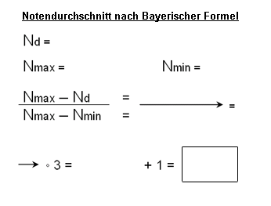
 |  |  | Name | Vorname

 |  |  | Zur Berechnung bitte Noten eingeben:

 |  |  | N-Max | N-Min | N-D

 |  |  |  | Ergebnis | #DIV/0!
 |  |  |  | gerundet | #DIV/0!

Bitte die blau markierten Felder ausfüllen dann diese Seite ausdrucken und dem Antrag auf Zulassung zur Promotion beifügen.

